Homologação
CHECKLIST PARA INTEGRAÇÃO DE PEDIDOS |  | PEDIDO ID SAIPOS | DATA | OBS: | CHECK | OBS:
 |  | Uso do parceiro | Uso do parceiro | Uso do parceiro | Uso da SAIPOS | Uso da SAIPOS
2021-01-01 | Novo cliente enviado é cadastrado com telefone e endereço no banco
2021-02-01 | Segundo pedido do mesmo cliente com o mesmo telefone não duplicou |  |  |  |  |  | Como achar o id da venda na vendas?
2021-01-02 | Pedido enviado com Codigos PDV corretamente para produtos |  |  |  |  |  | Na tela do pedido, ao lado do núemro do pedido tem o ID do mesmo. Informar este campo na tabela
2021-02-02 | Pedido enviado com Codigo PDV corretamente para complementos de produtos
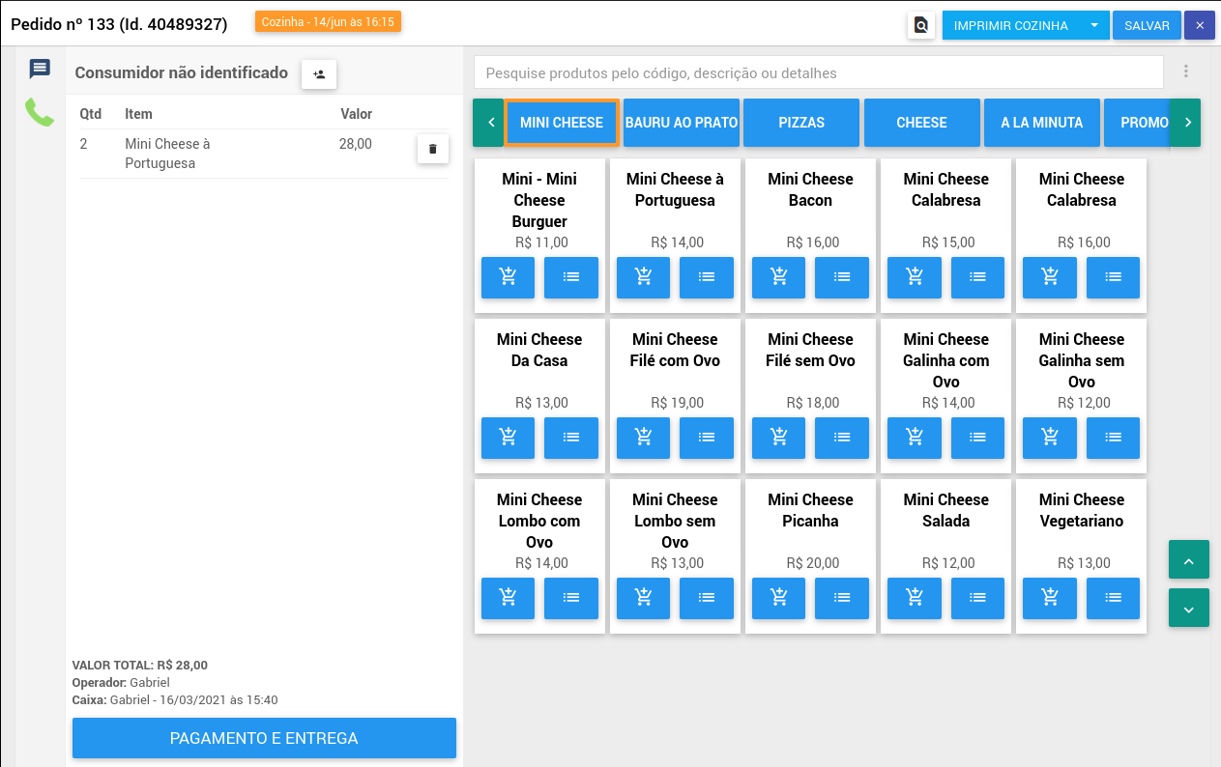
2021-01-03 | Forma de pagamento PARTNER_PAYMENT_ONLINE integrada corretamente
2021-02-03 | Forma de pagamento DIN integrada corretamente
2021-03-03 | Forma de pagamento CARD integrada corretamente
2021-04-03 | Forma de pagamento DEB integrada corretamente
2021-05-03 | Forma de pagamento CRE integrada corretamente
2021-06-03 | Forma de pagamento VALE integrada corretamente
2021-07-03 | Forma de pagamento OTHER integrada corretamente
2021-01-04 | Importou desconto corretamente
2021-02-04 | Valor total do pedido fecha com o total dos produtos
2021-04-04 | Se a entrega for do parceiro, zerou a taxa de entrega
2021-05-04 | Se a entrega for do restaurante, integrou a taxa de entrega
2021-06-04 | Validar pedido realizado com o método de entrega "Takeout"
2021-07-04 | Validar pedido realizado com o método de entrega "Delivery"
2021-08-04 | Pedido agendado deve ficar com "Agendado para" nas observações do pedido
2021-01-05 | Confirmou o pedido na Saipos, confirmou o pedido no parceiro
2021-02-05 | Rejeitou o pedido na Saipos, rejeitou o pedido no parceiro
2021-03-05 | Aguardando entrega na Saipos, alterou o status no parceiro
2021-04-05 | Saiu pra entrega na Saipos, alterou o status no parceiro
2021-05-05 | Conclui na Saipos e alterou o status no parceiro
2021-06-05 | Cancelou o pedido na Saipos e cancelou no parceiro
2021-07-05 | No parceiro, quando cancela o pedido, cancela na Saipos
2022-01-06 | Criar itens mesa
2022-02-06 | Criar itens comanda
2022-03-06 | Criar itens mesa/comanda
2022-04-06 | Adcionar mais itens à uma mesa já existente
2022-05-06 | Consultar dados da mesa
2022-06-06 | Soliciar fechamento da mesa

